Worksheet
 | Alklima B.V.
 | Van Hennaertweg 29
 | 2952 CA Alblasserdam
 | NEDERLAND
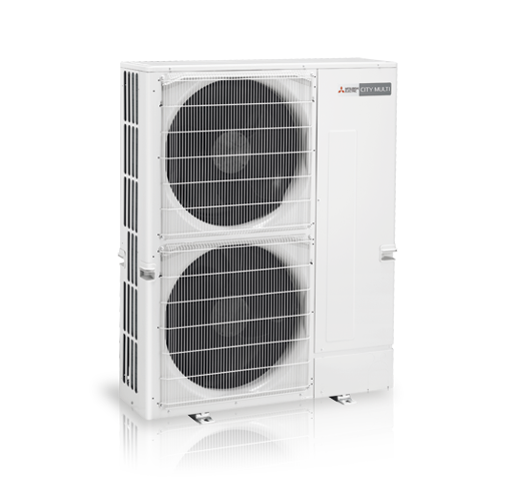
Code | PUMY-P200 YKM
Product | City Multi YKM 22,4 kW mini Y-buitenunit

Vermogen & prestaties
Naam |  | Waarde | Eenheid
Koelcapaciteit totaal |  | 6.70 - 22.40 | kW
EER / SEER (koeling) |  | 3.1 / 7.2
Verwarmingscapaciteit totaal |  | 7.50 - 25.00 | kW
Verwarmingscapaciteit bij -10 graden |  | 17 | kW
COP / SCOP (verwarmen) |  | 4.3 / 3.7

Elektrische gegevens
Naam |  | Waarde | Eenheid
Voeding, fase & frequentie |  | 400V / 3~N+a / 50 Hz
Nominaal opgenomen vermogen (koelen/verwarmen) |  | 7.19 / 5.85 | kW
Maximaal opgenomen vermogen |  | 13.2 | kW
Maximale stroomsterkte (MCA) |  | 19 | A
Afzekering apparaat |  | 25 | A
Aansluiting voeding |  | Buiten/Branch-box

Technische gegevens
Naam |  | Waarde | Eenheid
PED Categorie |  | art. 4.3
Type koudemiddel (GWP) |  | R410a (2088)
Koudemiddelinhoud |  | 7.3 | kg
Max. hoogteverschil |  | 50 | m
Luchtdebiet buitendeel |  | 8460 | m3/h
Bedrijfstemperatuur koelen (Dry Bulb) |  | -5.00 - 52.00 | °C
Bedrijfstemperatuur verwarmen (Wet Bulb) |  | -20.00 - 15.00 | °C

Geluidsprestaties
Naam |  | Waarde | Eenheid
Geluidsdrukniveau koelen |  | 57 | dB(A)
Geluidsdrukniveau verwarmen |  | 61 | dB(A)
Geluidsvermogenniveau |  | 76.00 - 80.00 | dB(A)

Afmetingen & aansluitingen
Naam |  | Waarde | Eenheid
Koelleiding diameters |  | 3/8" - 3/4"
Afmetingen (HxBxD) |  | 1338 × 1050 × 330 | mm
Gewicht |  | 141 | kg

Uitvoering & werking
Naam |  | Waarde | Eenheid
Werkingsprincipe |  | Koelen en verwarmen
Inverter gestuurd |  | Ja
Voorzien van winterregeling |  | Nee (-5°C)
Geschikt voor aantal binnenunits |  | 12
VRF-uitvoering (2-pijps) |  | Ja
VRF-uitvoering (3-pijps) |  | Nee

